１


No.442
統計ニュース
令和５年（2023）
9月号
令和５年度「統計の日」標語
統計は 未来を支える おくりもの
 | 和歌山県の推計人口（令和5年8月1日現在）
 | 総 数 893,143 人 （男420,975人、女472,168人）
 | 世帯数 395,928世帯

発行 和歌山県企画部調査統計課 和歌山市小松原通1-1 TEL 073-441-2385(直通) FAX 073-441-2386

令和３年経済センサス‐活動調査 確報結果

 |  | （調査日：2021（令和３）年６月１日）
【はじめに】
この調査は、 全産業分野の経済活動を同一時点で把握するため、 日本国内に所在する全ての事業所・企業を対象と して、５年ごとに実施されています。2021（令和３）年６月１日に実施した調査の確報集計結果（総務省及び経済産 業省が令和５年６月27日公表）のうち、和歌山県分の概要は以下のとおりです。

 |  | Ⅰ 和歌山県の結果要約

１ 全体の状況

〇民営事業所数（事業内容等不詳を含む。） ４万８４９１事業所（全国38位） 〇民営事業所数（事業内容等不詳を除く。） ４万５３０９事業所（全国38位） 〇従業者数※ ３７万８６９５人 （全国40位） 〇1事業所当たり従業者数※ ８．４人 （全国46位）

※従業者数及び１事業所当たり従業者数は、事業内容等不詳を除く事業所を対象として集計した数値（以下も同様）

２ 事業所数の状況

〇「個人経営」の事業所の割合（46.7％）【全国で最も高い】※全国値31.8％ 〇従業者規模「１～４人」の事業所の割合（62.8％）【全国で最も高い】※全国値56.2％ 〇主な産業別構成比（上位３産業） ①「卸売業，小売業」（25.1％）、②「宿泊業，飲食サービス業」（11.5％）、③「医療，福祉」（9.6％） ※全国値は、上位２位までは同産業、第３位は「建設業」

３ 従業者数の状況

〇「個人経営」の事業所に属する従業者の割合（15.3％）【全国で最も高い】※全国値7.9％ 〇従業者規模「１～４人」の事業所に属する従業者の割合（15.2％）【全国で最も高い】※全国値10.5％ 〇主な産業別構成比（上位３産業） ①「卸売業，小売業」（20.5％）、②「医療，福祉」（18.0％）、③「製造業」（16.1％） ※全国値は、上位１位は同産業、第２位は「製造業」、第３位が「医療，福祉」

詳細は以下に掲載（県HP）
４ 主な産業別売上金額

〇「製造業」 ２兆5017億77百万円（全国34位） 〇「卸売業，小売業」 ２兆3304億42百万円（全国39位） 〇「医療，福祉」 １兆 160億56百万円（全国39位） ※売上金額は、2020（令和2）年1年間の数値

２
 | Ⅱ 県内市町村の状況

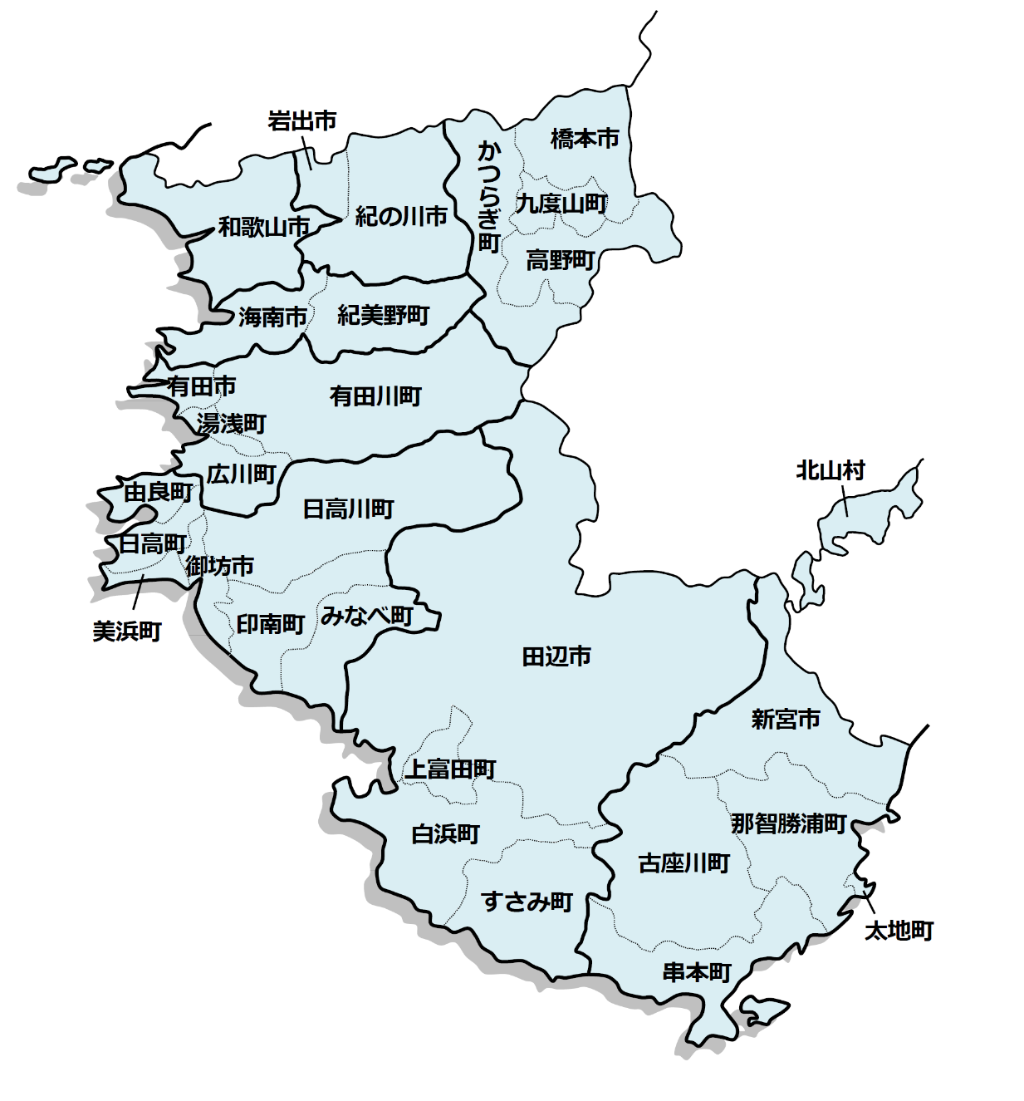
１ 民営事業所数の状況

〇事業所の多い自治体（事業内容等不詳を含む。） ①和歌山市 １万7913事業所（県内事業所数の３６．９％） ②田辺市 4730事業所（ 〃 ９．８％） ③海南市 2569事業所（ 〃 ５．３％）

２ 従業者数の状況

〇従業者の多い自治体 ①和歌山市 17万1048人（県内従業者数の４５．２％） ②田辺市 2万9913人（ 〃 ７．９％） ③海南市 2万 545人（ 〃 ５．４％）

３ １事業所当たりの従業者数

〇多い自治体 ①和歌山市（10.5人）、②紀の川市、白浜町（9.2人）、③岩出市（9.1人）

[ ]内は、事業内容等不詳を除く。

  【全国の結果について】 以下で、全国、都道府県別、市区町村別等の結果を御覧いただけます。 ・総務省統計局（https://www.stat.go.jp/data/e-census/2021/index.html） ・経済産業省（https://www.meti.go.jp/statistics/tyo/census/index.html） 【関連サイト】 ・経済センサス総合ガイド（https://www.stat.go.jp/data/e-census/guide/index.html）

３
指 標 の 動 向
 | １ 鉱工業生産指数
鉱工業生産指数（季節調整済指数）＜全国・近畿との比較＞
 | 和歌山県（製造工業） | 近畿（製造工業） | 全国（製造工業）
H25.1 | 98.2 | 93.9 | 94.8
 | 95.5 | 95 | 96.4
 | 97.2 | 98.4 | 97.7
 | 97.1 | 98.7 | 97.7
 | 98.5 | 98.6 | 99.2
6 | 100.8 | 98.3 | 98.2
 | 101.1 | 100.1 | 99.7
 | 98.3 | 99.4 | 99.9
 | 101.1 | 99.1 | 101
 | 101.1 | 98.6 | 101.1
 | 98.3 | 100.4 | 101.8
 | 103.5 | 101.5 | 101.9
26.1 | 106.3 | 101.7 | 103.8
 | 106.1 | 102.4 | 102.7
 | 110.2 | 102.2 | 104.2
 | 107.7 | 100.9 | 99.5
 | 107.4 | 101.6 | 101.8
6 | 104.1 | 101.4 | 100.3
 | 102.2 | 101.9 | 100.1
 | 99.4 | 100 | 99.4
 | 102.8 | 101.5 | 100.6
 | 104.7 | 102.7 | 100.4
 | 104.1 | 99.8 | 100.4
 | 106.7 | 98.5 | 99.9
27.1 | 104.2 | 104.3 | 102.9
 | 101.5 | 100 | 99.8
 | 99.8 | 100.5 | 99.3
 | 99 | 98.7 | 99.5
 | 98.3 | 100.3 | 99.5
6 | 97.4 | 99.1 | 100.4
 | 100.8 | 100.9 | 100.4
 | 98.5 | 99.9 | 98.6
 | 103 | 100.9 | 100.5
 | 98.9 | 100.8 | 100.7
 | 97.6 | 99.7 | 99.9
 | 101 | 95.8 | 98.5
28.1 | 101.8 | 99.1 | 100.1
 | 107.1 | 98.8 | 99.2
 | 105.2 | 100.2 | 99.7
 | 105.9 | 100.3 | 99.3
 | 106 | 100.2 | 98.5
6 | 107.9 | 99.6 | 99.2
 | 107.7 | 99.5 | 99.8
 | 109.1 | 100.4 | 100.5
 | 108.9 | 102.9 | 100.8
 | 108.2 | 101.5 | 101.1
 | 108.6 | 103 | 102
 | 103.1 | 103.4 | 102
29.1 | 102.9 | 100.6 | 100.9
 | 101.9 | 102.7 | 101.6
...
（全国：R2年=100、和歌山・近畿：H27年＝100）

（出典：＜和歌山県＞和歌山県鉱工業生産指数、＜近畿＞近畿経済産業局、＜全国＞経済産業省）
（出典：＜和歌山県＞和歌山県鉱工業生産指数、＜近畿＞近畿経済産業局、＜全国＞経済産業省）

年.月 | 和歌山県 製造工業 |  |  |  |  |  |  |  |  | 全 国 製造工業 | 近 畿 製造工業
 |  |  | 鉄 鋼 |  | 金属製品 | 機 械 | 化 学 | 石油･石炭 | ﾌﾟﾗｽﾁｯｸ製品

 | 平成27(2015)年=100 |  |  |  |  | （原 指 数） |  |  |  | （原 指 数）
令和元(2019) |  | 102.7 |  | 110.3 | 94.3 | 100.8 | 100.5 | 95.4 | 102.2 | 111.6 | 100.1
2(2020) |  | 88.9 |  | 81.3 | 92.6 | 85.0 | 92.6 | 76.5 | 111.9 | 100.0 | 91.3
3(2021) |  | 88.4 |  | 78.1 | 92.2 | 89.9 | 85.6 | 68.6 | 113.7 | 105.4 | 95.9
4(2022) |  | 97.2 |  | 83.9 | 90.9 | 98.2 | 95.8 | 110.6 | 106.1 | 105.3 | 94.7
 | (季節調整済指数) |  |  |  |  |  |  |  |  | (季節調整済指数)
2022. 11 |  | 104.0 |  | 85.0 | 82.0 | 101.6 | 100.6 | 155.6 | 96.7 | 105.6 | 94.2
12 |  | 101.0 |  | 81.5 | 94.4 | 104.7 | 103.8 | 116.8 | 93.2 | 105.5 | 94.5
2023. 1 |  | 94.7 |  | 77.6 | 92.7 | 102.6 | 99.8 | 93.7 | 93.0 | 101.0 | 88.6
2 |  | 88.2 |  | 72.7 | 67.1 | 104.1 | 75.7 | 82.6 | 96.0 | 104.9 | 90.5
3 |  | 89.2 |  | 76.7 | 61.7 | 86.8 | 103.3 | 84.4 | 93.9 | 104.8 | 92.1
4 |  | 95.1 |  | 78.6 | 42.5 | 93.4 | 96.6 | 100.3 | 96.9 | 106.5 | 91.6
5 |  | r 96.5 |  | 83.5 | 33.7 | 95.8 | r 100.2 | 98.7 | 101.8 | 101.4 | 89.6
6 |  | p 89.1 |  | 81.5 | 90.2 | 89.7 | p 99.6 | 99.4 | 103.9 | 106.2 | 91.7

注1) | 「p」は速報値、「ｒ」は改定値です。
注2) | 和歌山県については令和4(2022)年分は年間補正後、令和5(2023)年1月以降は季節調整替後の値となっていますので、取扱にはご注意ください。
注3) | 近畿分については、令和4(2022)年8月分公表時から、年間補正済及び季節調整替済の値となっています。
注4) | 全国については2023年4月分から、2015年基準から2020年基準へ改定されていますので取扱にはご注意ください。

 | ２ 景気動向指数

景気動向指数（CI：一致指数）
 | 和歌山県(新指標CI) | 全国(CI)
H25.1 | 100.8 | 109.2
 | 94.2 | 110.1
 | 95.4 | 111.9
 | 95.3 | 112.5
 | 94.0 | 114.2
6 | 99.3 | 113.5
 | 97.6 | 114.8
 | 95.4 | 115.9
 | 96.0 | 116.6
 | 102.2 | 117.4
 | 101.2 | 118.8
 | 104.2 | 118.4
26.1 | 102.6 | 120.3
 | 102.9 | 119.9
 | 110.4 | 121.8
 | 107.7 | 117.4
 | 106.3 | 118.1
6 | 103.5 | 116.7
 | 99.4 | 117.3
 | 101.0 | 116.4
 | 104.8 | 118.0
 | 102.9 | 117.9
 | 104.5 | 116.9
 | 103.2 | 117.4
27.1 | 103.7 | 119.4
 | 97.8 | 117.4
 | 94.7 | 116.8
 | 97.4 | 118.0
 | 104.5 | 117.0
6 | 97.8 | 118.0
 | 98.4 | 118.0
 | 98.2 | 116.7
 | 102.1 | 117.3
 | 103.7 | 117.6
 | 100.8 | 116.6
 | 100.9 | 115.7
28.1 | 100.5 | 116.8
 | 110.3 | 116.1
 | 105.8 | 116.1
 | 109.1 | 116.0
 | 104.9 | 115.6
6 | 111.8 | 116.1
 | 107.2 | 116.4
 | 107.5 | 116.8
 | 106.4 | 117.4
 | 105.6 | 118.0
 | 102.0 | 119.8
 | 102.0 | 119.7
29.1 | 101.7 | 119.1
 | 103.6 | 120.1
...
年.月 | 景気動向指数 |  | 景気先行指数
 | 新指標CI | DI | CLI
 | 2015年=100

平成27(2015) | 100.0 | 51.8 | 98.9
28(2016) | 106.1 | 51.8 | 99.8
29(2017) | 106.3 | 58.9 | 100.7
30(2018) | 105.3 | 48.2 | 101.0
令和 元(2019) | 102.9 | 47.6 | 100.9
２(2020) | 79.4 | 43.5 | 97.7
＜参考＞景気先行指数（CLI） ※下注参照
 | 和歌山県(CLI) | 全国(CLI)
H25.1 | 99.1 | 99.6
 | 99.2 | 99.8
 | 99.4 | 100.1
 | 99.6 | 100.3
 | 99.9 | 100.5
6 | 100.2 | 100.7
 | 100.5 | 100.9
 | 100.8 | 101.0
 | 101.1 | 101.1
 | 101.3 | 101.3
 | 101.5 | 101.3
 | 101.6 | 101.3
26.1 | 101.7 | 101.2
 | 101.7 | 101.1
 | 101.5 | 100.9
 | 101.2 | 100.7
 | 100.7 | 100.5
6 | 100.2 | 100.3
 | 99.6 | 100.2
 | 99.0 | 100.1
 | 98.6 | 100.0
 | 98.3 | 100.0
 | 98.0 | 100.0
 | 97.9 | 100.1
27.1 | 97.8 | 100.1
 | 97.8 | 100.2
 | 98.0 | 100.3
 | 98.2 | 100.3
 | 98.5 | 100.4
6 | 98.9 | 100.4
 | 99.2 | 100.4
 | 99.4 | 100.3
 | 99.5 | 100.2
 | 99.6 | 100.1
 | 99.6 | 100.0
 | 99.7 | 99.9
28.1 | 99.7 | 99.9
 | 99.8 | 99.8
 | 99.9 | 99.8
 | 99.9 | 99.7
 | 99.9 | 99.7
6 | 99.9 | 99.7
 | 99.8 | 99.8
 | 99.7 | 99.8
 | 99.7 | 99.9
 | 99.7 | 100.0
 | 99.8 | 100.1
 | 99.9 | 100.2
29.1 | 100.2 | 100.2
 | 100.4 | 100.3
...
３(2021) | 89.3 | 63.7 | 100.3

2022. 12 | 105.4 | 57.1 | 99.6
2023. 1 | 102.6 | 50.0 | 99.3
2 | 104.2 | 57.1 | 99.1
3 | 102.2 | 42.9 | 98.9
4 | 104.3 | 57.1 | 98.8
5 | 105.4 | 50.0 | 98.6

注1) | CI：各指標の前月比での変化率を１つの指標に合成したもの。景気の変動の相対的な大きさやテンポを示します。
 | DI：景気に敏感な経済指標を３ヶ月前と比較し、５０％を基準に景気判断する方法。景気の方向性を示します。
 | CLI：地域の景気動向を的確・早期に把握するために作成されたOECD基準の景気先行指数です。(資料出所 関西学院大学産業研究所)
注2) | 新指標CIは、平成18年1月から作成しています。
 | （それ以前の数値をご利用になる方は、引き続き旧指標CIも作成していますので、調査統計課までお問い合わせください。）
 | 全国(CI)は、令和5年5月より基準年が平成27(2015)年から令和2(2020)年に変更となり、遡及改定されています。
 | ３ 消費者物価指数，家計消費支出

年.月 | 消費者物価指数 |  |  |  | 消費者物価指数 |  | 企業向け サービス 価格指数 | 国内企業 物価指数 | 家計消費支出（月平均）
 | 総合 |  |  |  | 生鮮食品を除く総合 |  |  |  | (農林漁家世帯を含む)
 | 和歌山市 |  | 全 国 |  | 和歌山市 | 全 国 |  |  | 和歌山市 |  | 全 国
 |  |  |  |  |  |  |  |  | 二人以上の世帯 | 勤労者世帯 | 勤労者世帯
 | (2020年=100) |  |  |  |  |  | (2015年=100) | (2020年=100) | 千円 | 千円 | 千円
平成27(2015) |  | 98.7 |  | 98.2 | 99.1 | 98.5 | 100.0 | 99.7 | 278.5 | 327.1 | 315.4
28(2016) |  | 98.9 |  | 98.1 | 99.1 | 98.2 | 100.3 | 96.2 | 247.2 | 274.4 | 309.6
29(2017) |  | 99.4 |  | 98.6 | 99.3 | 98.7 | 101.0 | 98.4 | 238.9 | 275.0 | 313.1
30(2018) |  | 100.2 |  | 99.5 | 99.9 | 99.5 | 102.2 | 101.0 | 224.9 | 248.6 | 315.3
令和元(2019) |  | 100.0 |  | 100.0 | 100.1 | 100.2 | 103.3 | 101.2 | 242.2 | 263.7 | 323.9
2(2020) |  | 100.0 |  | 100.0 | 100.0 | 100.0 | 104.2 | 100.0 | 245.5 | 290.7 | 305.8
3(2021) |  | 99.7 |  | 99.8 | 99.6 | 99.8 | 105.1 | 104.6 | 225.7 | 252.4 | 309.5
4(2022) |  | 101.3 |  | 102.3 | 101.1 | 102.1 | 106.9 | 114.7 | 263.9 | 311.0 | 320.6

2022. 6 |  | 100.8 |  | 101.8 | 100.8 | 101.7 | 107.1 | 114.3 | 215.2 | 232.9 | 300.5
7 |  | 101.2 |  | 102.3 | 101.2 | 102.2 | 107.3 | 115.2 | 294.4 | 380.5 | 317.6
8 |  | 101.3 |  | 102.7 | 101.3 | 102.5 | 107.1 | 115.7 | 275.5 | 341.3 | 322.4
9 |  | 102.0 |  | 103.1 | 101.7 | 102.9 | 107.2 | 116.9 | 238.5 | 270.7 | 314.0
10 |  | 103.0 |  | 103.7 | 102.5 | 103.4 | 107.4 | 118.1 | 292.4 | 287.3 | 328.7
11 |  | 103.4 |  | 103.9 | 102.8 | 103.8 | 107.6 | 119.1 | 277.2 | 337.4 | 308.1
12 |  | 103.4 |  | 104.1 | 102.8 | 104.1 | 107.7 | 119.9 | 293.9 | 329.4 | 353.8
2023. 1 |  | 103.8 |  | 104.7 | 103.2 | 104.3 | 107.5 | 119.9 | 235.4 | 267.3 | 331.1
2 |  | 103.0 |  | 104.0 | 102.3 | 103.6 | 107.7 | 119.5 | 216.8 | 284.7 | 298.7
3 |  | 103.1 |  | 104.4 | 102.7 | 104.1 | 108.5 | 119.6 | 259.5 | 327.3 | 340.0
4 |  | 103.2 |  | 105.1 | 102.9 | 104.8 | r 108.8 | r 120.1 | 274.2 | 306.3 | 334.2
5 |  | 103.4 |  | 105.1 | 103.2 | 104.8 | r 108.8 | r 119.3 | 216.8 | 296.4 | 311.8
6 |  | 103.3 |  | 105.2 | 103.2 | 105.0 | 108.6 | 119.2 | 243.4 | 254.2 | 298.4

注1) | 勤労者世帯とは「二人以上の世帯のうち、勤労者世帯」を指します。
注2) | 「r」は訂正値です。
注3) | 国内企業物価指数は、2022年6月に公表された2020年基準となっています。

注１）勤労者世帯とは「二人以上の世帯のうち、勤労者世帯」を指します。注２）「r」は訂正値です。注３）国内企業物価指数は、2022年6月に公表された2020年基準となっています。

